Gráficos R
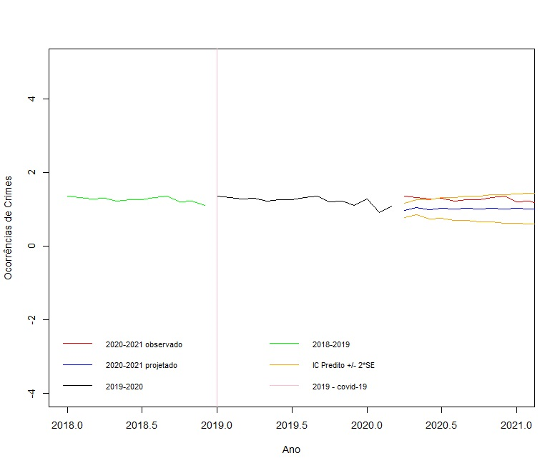
Roubo e Furto de Veículos - Até 20 mil habitantes
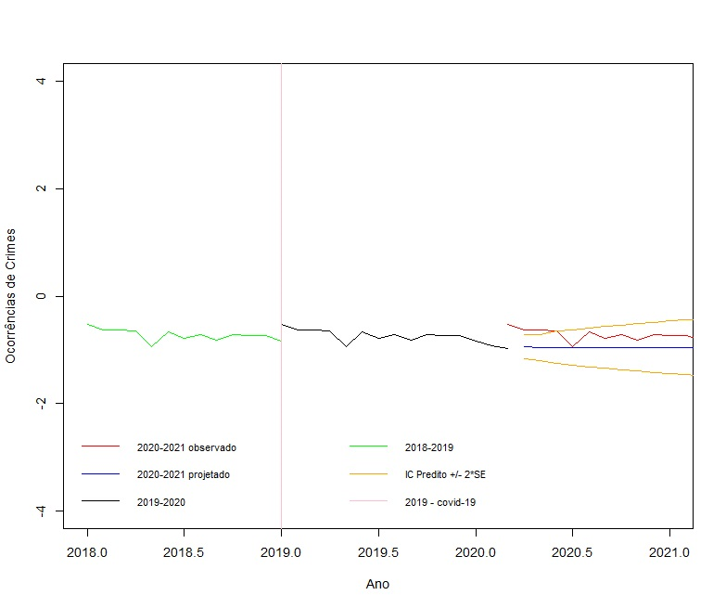

 | Furto - Acima de 500 mil habitantes

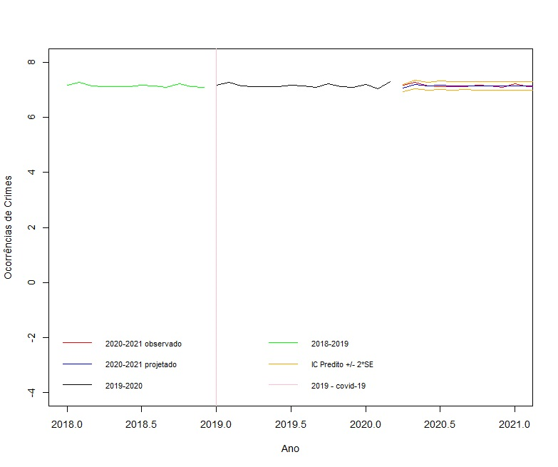

Furto a transeunte - De 20 mil a 50 mil habitantes

